Калкулатор

К а л к у л а т о р | VI одд. | VII одд. | VIII одд. | IX одд.
Среден успех (збирот на сите оценки од едно одд. се дели со бројот на предмети за тоа одд.)
Поведение (се внесува број) Примерно = 5 Добро = 3 Незадоволително = 0
Оценка по македонски јазик
Оценка по англиски јазик
Среден успех по првиот значаен предмет (збирот на оценките се дели со бројот на оценки )
Среден успех по вториот значаен предмет (збирот на оценките се дели со бројот на оценки)
Награди: (Се пишува 5, 3, 2, 1 или 0) Се впишуваат поените од највисоката награда или 0. Награда на меѓународен натпревар = 5 Прва награда на државен = 3 Втора награда на државен = 2 Трета награда на државен = 1
Пресметани поени за упис:
0

Конкурс
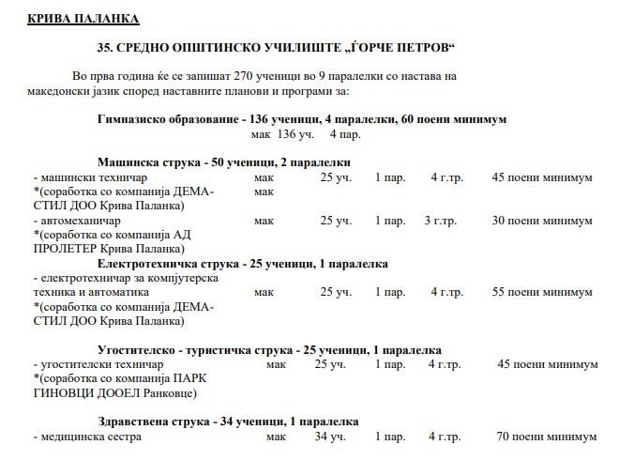

Значајни предмети
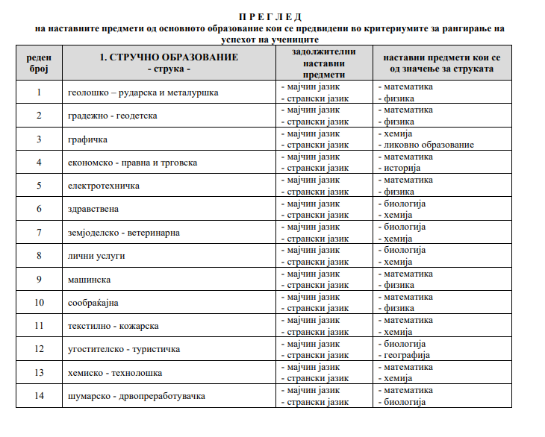
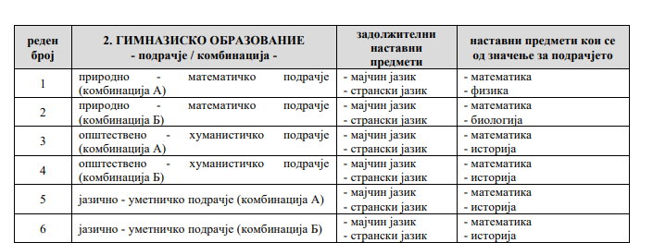

Документи
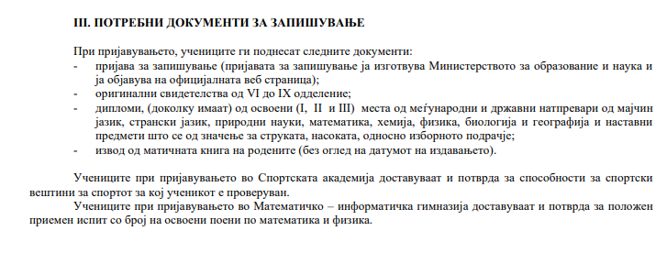

Рокови
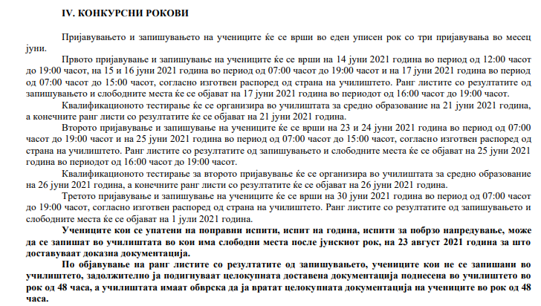

Услови
